DAX-10310
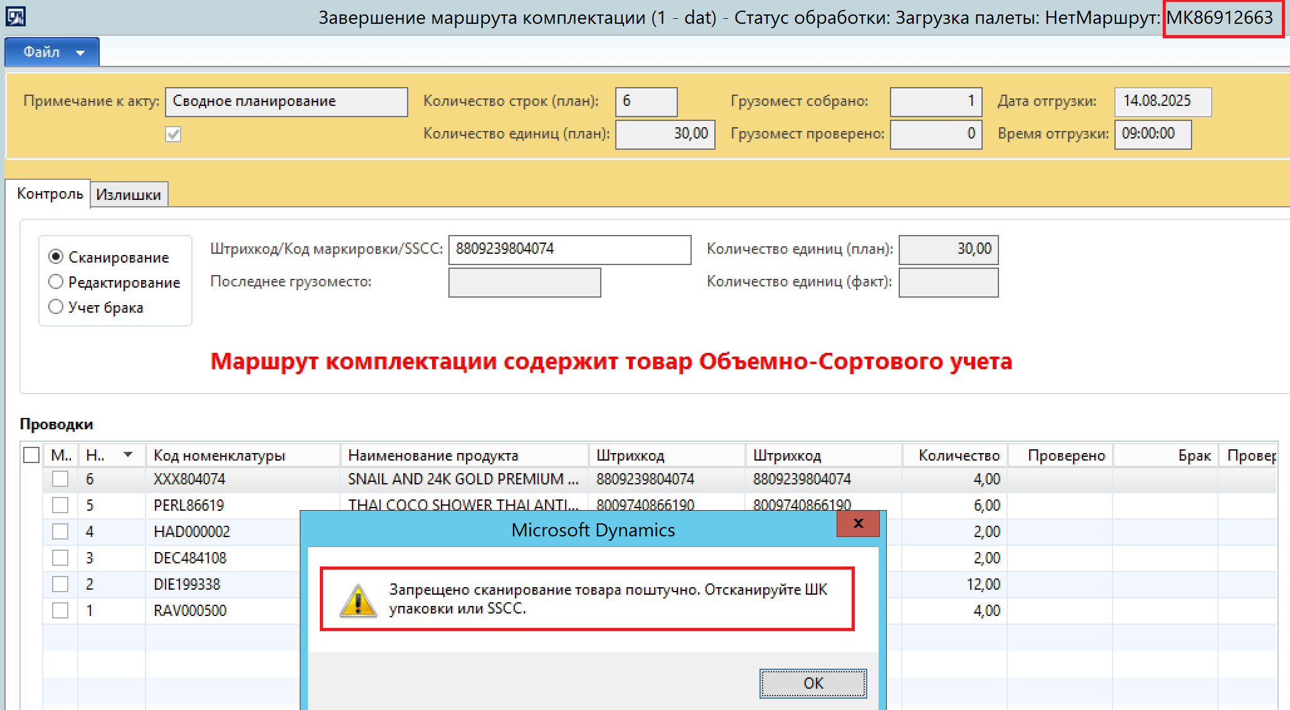
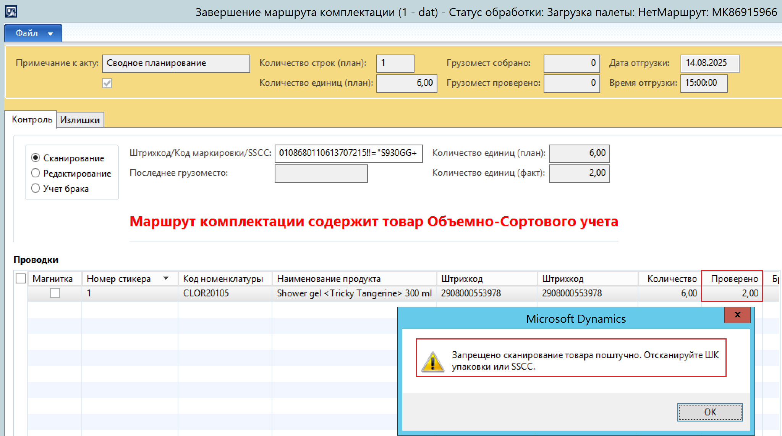
Тип паллеты | Свой | Магнитка | Проверено | Замечания | Испрпавлено
Заводской короб | да | да | да | нет
Заводской короб | да | нет | да | Если сканировать пустышку, то запрет сканировать только короб не работает. Смотри скриншот.
Заводской короб | нет | да | да | При сканировании SSCC кода, короб записывается в таблицу WMS_BoxScanHistory, при достижении параметра ставится признак "Штучный контроль", но контроль проходит коробочный, а запись в отчет идет проконтролировано штук. | MK86906200 Да
Заводской короб | нет | нет | да | нет
Стандартый | да | да | да | нет
Стандартый | да | нет | да | Осталась проблема описанная ранее: требует сканирования ШК короба или SSCC, что не верно, должно работать только для типа «Заводской короб». Примеры MK86912663, MK86912589. Смотри скриншот. | MK86912663 Да
Стандартый | нет | да | да | нет
Стандартый | нет | нет | да | нет

